Gràfic TAM
 |  | SEGUIMENT DE LA DEMANDA DESEMBRE 2019

 |  | ATM Barcelona

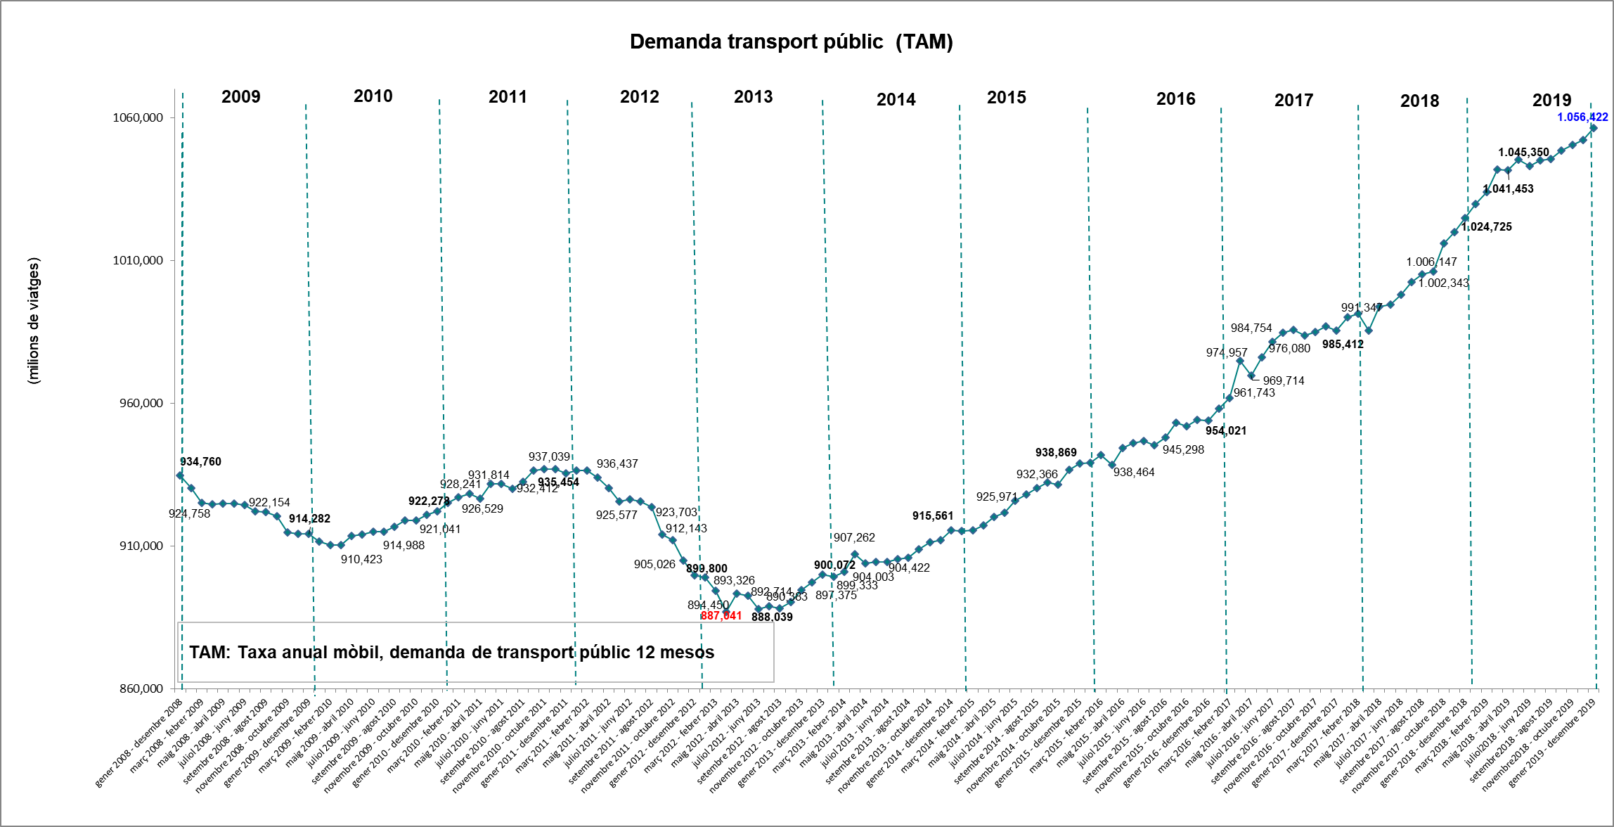
 | TAM

gener 2008 - desembre 2008 | 934.76
febrer 2008 - gener 2009 | 930.32
març 2008 - febrer 2009 | 925.13
abril 2008 - març 2009 | 924.76
maig 2008 - abril 2009 | 924.86
juny 2008 - maig 2009 | 924.98
juliol 2008 - juny 2009 | 924.50
agost 2008 - juliol 2009 | 922.15
setembre 2008 - agost 2009 | 921.91
octubre 2008 - setembre 2009 | 920.43
novembre 2008 - octubre 2009 | 914.69
desembre 2008 - novembre 2009 | 914.39
gener 2009 - desembre 2009 | 914.28
febrer 2009 - gener 2010 | 911.60
març 2009 - febrer 2010 | 910.47
abril 2009 - març 2010 | 910.42
maig 2009 - abril 2010 | 913.55
juny 2009 - maig 2010 | 914.15
juliol 2009 - juny 2010 | 915.17
agost 2009 - juliol 2010 | 914.99
setembre 2009 - agost 2010 | 916.78
octubre 2009 - setembre 2010 | 919.05
novembre 2009 - octubre 2010 | 918.93
desembre 2009 - novembre 2010 | 921.04
gener 2010 - desembre 2010 | 922.28
febrer 2010 - gener 2011 | 925.22
març 2010 - febrer 2011 | 927.14
abril 2010 - març 2011 | 928.24
maig 2010 - abril 2011 | 926.53
juny 2010 - maig 2011 | 931.84
juliol 2010 - juny 2011 | 931.81
agost 2010 - juliol 2011 | 930.11
setembre 2010 - agost 2011 | 932.41
octubre 2010 - setembre 2011 | 936.38
novembre 2010 - octubre 2011 | 937.04
desembre 2010 - novembre 2011 | 936.84
gener 2011 - desembre 2011 | 935.45
febrer 2011 - gener 2012 | 936.41
març 2011 - febrer 2012 | 936.44
abril 2011 - març 2012 | 933.99
maig 2011 - abril 2012 | 930.30
juny 2011 - maig 2012 | 925.66
juliol 2011 - juny 2012 | 926.36
agost 2011 - julilol 2012 | 925.58
setembre 2011 - agost 2012 | 923.70
octubre 2011 - setembre 2012 | 913.96
novembre 2011 - octubre 2012 | 912.14
desembre 2011 - novembre 2012 | 905.03
gener 2012 - desembre 2012 | 899.80
febrer 2012 - gener 2013 | 898.96
març 2012 - febrer 2013 | 894.45
abril 2012 - març 2013 | 887.04
maig 2012 - abril 2013 | 893.33
juny 2012 - maig 2013 | 892.71
juliol 2012 - juny 2013 | 888.04
agost 2012 - juliol 2013 | 888.95
setembre 2012 - agost 2013 | 888.31
octubre 2012 - setembre 2013 | 890.38
novembre 2012 - octubre 2013 | 894.65
desembre 2012 - novembre 2013 | 897.38
gener 2013 - desembre 2013 | 900.07
febrer 2013 - gener 2014 | 899.33
març 2013 - febrer 2014 | 901.14
abril 2013 - març 2014 | 907.26
maig 2013 - abril 2014 | 904.00
juny 2013 - maig 2014 | 904.36
juliol 2013 - juny 2014 | 904.42
agost 2013 - juliol 2014 | 905.35
setembre 2013 - agost 2014 | 905.87
octubre 2013 - setembre 2014 | 908.94
novembre 2013 - octubre 2014 | 911.40
desembre 2013 - novembre 2014 | 912.18
gener 2014 - desembre 2014 | 915.56
febrer 2014 - gener 2015 | 915.23
març 2014 - febrer 2015 | 915.56
abril 2014 - març 2015 | 917.35
maig 2014 - abril 2015 | 920.32
juny 2014 - maig 2015 | 921.72
juliol 2014 - juny 2015 | 925.97
agost 2014 - juliol 2015 | 928.04
setembre 2014 - agost 2015 | 930.26
octubre 2014 - setembre 2015 | 932.37
novembre 2014 - octubre 2015 | 931.46
desembre 2014 - novembre 2015 | 936.83
gener 2015 - desembre 2015 | 938.87
febrer 2015 - gener 2016 | 939.26
març 2015 - febrer 2016 | 941.84
abril 2015 - març 2016 | 938.46
maig 2015 - abril 2016 | 944.35
juny 2015 - maig 2016 | 946.08
juliol 2015 - juny 2016 | 946.80
agost 2015 - juliol 2016 | 945.30
setembre 2015 - agost 2016 | 948.06
octubre 2015 - setembre 2016 | 953.15
novembre 2015 - octubre 2016 | 952.05
desembre 2015 - novembre 2016 | 954.11
gener 2016 - desembre 2016 | 954.02
febrer 2016 - gener 2017 | 958.11
març 2016 - febrer 2017 | 961.74
abril 2016 - març 2017 | 974.96
maig 2016 - abril 2017 | 969.71
juny 2016 - maig 2017 | 976.08
juliol 2016 - juny 2017 | 981.59
agost 2016 - juliol 2017 | 984.75
setembre 2016 - agost 2017 | 985.64
octubre 2016 - setembre 2017 | 983.82
novembre 2016 - octubre 2017 | 984.99
desembre 2016 - novembre 2017 | 987.00
gener 2017 - desembre 2017 | 985.41
febrer 2017 - gener 2017 | 990.12
març 2017 - febrer 2018 | 991.35
abril 2017 - març 2018 | 985.56
maig 2017 - abril 2018 | 993.76
juny 2017 - maig 2018 | 994.48
juliol 2017 - juny 2018 | 997.89
agost 2017 - juliol 2018 | 1002.34
setembre 2017 - agost 2018 | 1005.25
octubre 2017 - setembre 2018 | 1006.15
novembre 2017 - octubre 2018 | 1015.89
desembre 2017 - novembre 2018 | 1019.79
gener 2018 - desembre 2018 | 1024.72
febrer 2018 - gener 2019 | 1029.83
març 2018 - febrer 2019 | 1034.03
abril 2018 - març 2019 | 1041.88
maig 2018 - abril 2019 | 1041.45
juny 2018 - maig 2019 | 1045.35
juliol 2018 - juny 2019 | 1043.08
agost 2018 - juliol 2019 | 1045.00
setembre 2018 - agost 2019 | 1045.39
octubre 2018 - setembre 2019 | 1048.33
novembre 2018 - octubre 2019 | 1050.34
desembre 2018 - novembre 2019 | 1052.04
gener 2019 - desembre 2019 | 1056.42

